상품제안서
누리 피크닉세트 4호 (경량돗자리,보온보냉백,담요) | 상품코드: S29212

 |  |  |  |  |  |  | 02-713-8555 | www.synergygift.co.kr
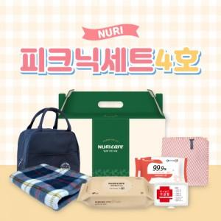

【상세/제작정보】

【인쇄/포장옵션】 | 스티커 / 포장불가능

【공급단가】 | 수량 | 50~ | 100~ | 500~ | 1,000~ | 2,000~
*VAT별도 | 단가 | 17,140원 | 16,600원 | 15,790원 | 15,390원 | 15,120원

【상품 URL】 | https://www.synergygift.co.kr:443/src/goods_detail.php?gdno=29212

